Лист 1
Прайс-лист
МИР ПРЯЖИ

В валюте: руб. (курс 1).
Цены указаны на 07.08.2020

№ | Номенклатура/ Характеристика номенклатуры | Описание | Изображение | Артикул | Цена | Ед. | Остаток | Ссылка на сайт
 | Блок акриловый 4х4х0,8см (шаг гравировки 1см), | Блок акриловый 4х4х0,8см (шаг гравировки 1см), | 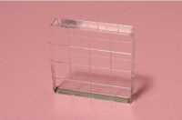 | 2861001АН | 57.00 |  |  | Изображение
 | Блок акриловый 4х4х0,8см (шаг гравировки 1см), |  |  |  | 57.00 | шт | 1 | Изображение

